Estadísticas
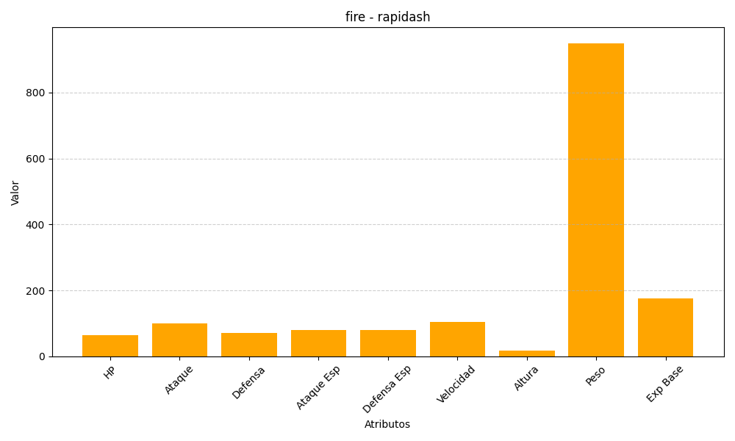
ID | Nombre | Tipo | HP | Ataque | Defensa | Ataque Especial | Defensa Especial | Velocidad | Altura | Peso | Experiencia Base
78 | rapidash | fire | 65 | 100 | 70 | 80 | 80 | 105 | 17 | 950 | 175

